关系图
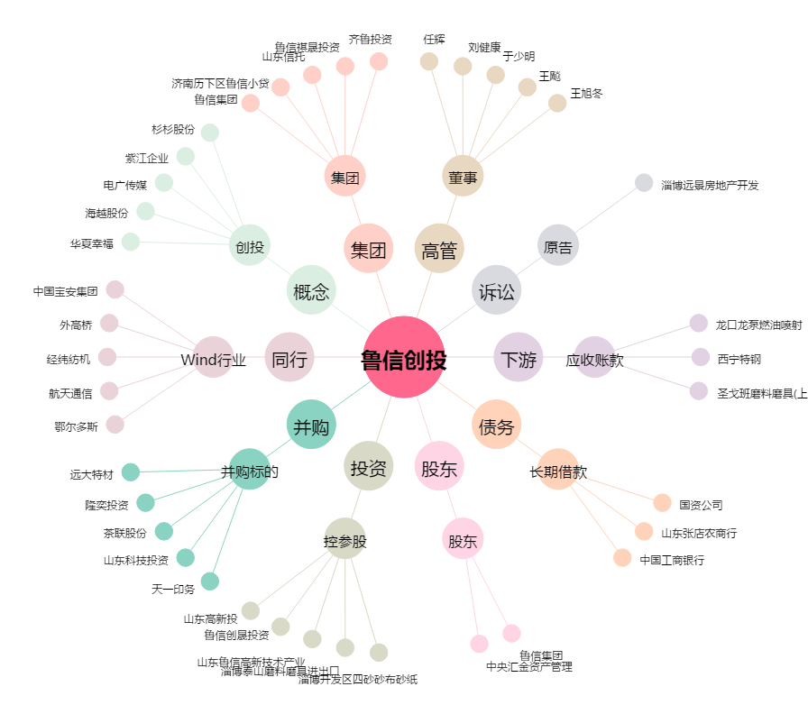
鲁信创投[600783.SH] - 关系概览图

